상품제안서
송월타월 스퀘어34 고리수건 | 상품코드: S09175

 |  |  |  |  |  |  | 02-713-8555 | www.synergygift.co.kr
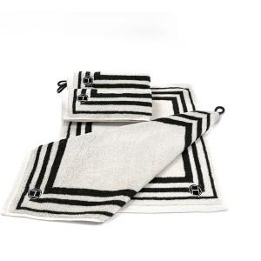

【상세/제작정보】 | <p><span style="font-size: 14pt;">※ 자수인쇄 디자인 난이도에 따라 인쇄비 편차 발생 됩니다.</span></p><p>&nbsp;</p><p><span style="font-size: 14pt;">※ 기본수량 미만 발주 진행시 별도 문의 바랍니다.</span></p>

【인쇄/포장옵션】 | 실크, 자수 / 포장지포장

【공급단가】 | 수량 | 100~ | 300~ | 500~ | 1,000~ | 3,000~
*VAT별도 | 단가 | 2,620원 | 2,580원 | 2,520원 | 2,420원 | 2,320원

【상품 URL】 | https://www.synergygift.co.kr:443/src/goods_detail.php?gdno=20046

